Данные для сводной таблицы
Дата продажи | Пол | Возраст покупателя | Товар | Страна производитель | Цена изделия | Продано штук | Сумма продажи
2019-01-16 | жен | 38 | Беговые кроссовки | Россия | 9000 | 4 | 36000
2019-01-18 | жен | 57 | Футболки | Китай | 4000 | 10 | 40000
2019-01-16 | муж | 31 | Брюки | Япония | 5000 | 30 | 150000
2019-01-24 | муж | 24 | Ветровки | Китай | 7000 | 20 | 140000
Geek Brains Используйте эту таблицу для построения сводных таблиц с остальных листов.
2019-01-01 | муж | 24 | Ветровки | Япония | 3000 | 11 | 33000
2019-01-09 | жен | 61 | Толстовки | Япония | 8000 | 27 | 216000
2019-01-10 | муж | 25 | Ветровки | Франция | 3000 | 15 | 45000
2019-01-20 | муж | 35 | Кроссовки | Япония | 9000 | 18 | 162000
2019-01-09 | муж | 23 | Толстовки | Франция | 4000 | 11 | 44000
2019-01-19 | муж | 63 | Кроссовки | Россия | 4000 | 5 | 20000
2019-01-31 | жен | 65 | Футболки | Россия | 6000 | 22 | 132000
2019-01-06 | жен | 45 | Толстовки | Россия | 6000 | 13 | 78000
2019-01-06 | жен | 27 | Футболки | Япония | 6000 | 19 | 114000
2019-01-13 | муж | 64 | Кроссовки | Россия | 9000 | 28 | 252000
2019-01-13 | жен | 35 | Толстовки | Япония | 5000 | 23 | 115000
2019-01-13 | муж | 19 | Кроссовки | Россия | 5000 | 20 | 100000
2019-01-29 | жен | 34 | Брюки | Франция | 4000 | 2 | 8000
2019-01-30 | муж | 59 | Кроссовки | Россия | 3000 | 1 | 3000
2019-02-25 | жен | 38 | Брюки | Франция | 5000 | 30 | 150000
2019-03-01 | жен | 26 | Брюки | Япония | 5000 | 25 | 125000
2019-03-01 | жен | 49 | Кроссовки | Китай | 6000 | 7 | 42000
2019-02-14 | муж | 41 | Футболки | Россия | 8000 | 8 | 64000
2019-02-21 | муж | 55 | Ветровки | Россия | 3000 | 20 | 60000
2019-02-11 | муж | 64 | Толстовки | Россия | 3000 | 16 | 48000
2019-02-07 | муж | 24 | Ветровки | Япония | 8000 | 17 | 136000
2019-02-25 | муж | 30 | Брюки | Китай | 4000 | 26 | 104000
2019-02-28 | жен | 20 | Кроссовки | Россия | 4000 | 11 | 44000
2019-02-07 | муж | 25 | Кроссовки | Китай | 4000 | 13 | 52000
2019-02-13 | жен | 41 | Брюки | Китай | 5000 | 11 | 55000
2019-02-01 | муж | 64 | Толстовки | Франция | 8000 | 24 | 192000
2019-02-27 | жен | 58 | Брюки | Франция | 4000 | 24 | 96000
2019-02-04 | жен | 54 | Брюки | Китай | 4000 | 7 | 28000
2019-02-12 | жен | 47 | Ветровки | Япония | 4000 | 22 | 88000
2019-02-09 | жен | 54 | Футболки | Китай | 3000 | 1 | 3000
2019-02-08 | муж | 25 | Кроссовки | Россия | 5000 | 4 | 20000
2019-02-11 | муж | 39 | Футболки | Франция | 7000 | 16 | 112000
2019-03-24 | жен | 48 | Толстовки | Япония | 5000 | 15 | 75000
2019-03-02 | муж | 30 | Ветровки | Япония | 8000 | 16 | 128000
2019-03-14 | жен | 27 | Ветровки | Франция | 5000 | 20 | 100000
2019-03-12 | муж | 48 | Беговые кроссовки | Япония | 3000 | 21 | 63000
2019-03-11 | жен | 43 | Ветровки | Япония | 8000 | 26 | 208000
2019-03-02 | муж | 62 | Ветровки | Россия | 7000 | 19 | 133000
2019-03-03 | муж | 38 | Ветровки | Китай | 6000 | 6 | 36000
2019-03-09 | муж | 44 | Брюки | Китай | 4000 | 21 | 84000
2019-03-03 | жен | 40 | Ветровки | Россия | 3000 | 22 | 66000
2019-03-13 | муж | 57 | Футболки | Россия | 3000 | 27 | 81000
2019-03-26 | муж | 51 | Беговые кроссовки | Китай | 7000 | 16 | 112000
2019-03-31 | муж | 20 | Ветровки | Япония | 9000 | 2 | 18000
2019-03-21 | муж | 59 | Беговые кроссовки | Россия | 6000 | 8 | 48000
2019-03-08 | жен | 32 | Ветровки | Китай | 7000 | 10 | 70000
2019-03-14 | жен | 62 | Футболки | Франция | 4000 | 3 | 12000
2019-03-04 | муж | 37 | Ветровки | Франция | 3000 | 16 | 48000
2019-03-16 | муж | 38 | Брюки | Россия | 5000 | 5 | 25000
2019-03-17 | жен | 43 | Ветровки | Франция | 9000 | 2 | 18000
2019-04-04 | муж | 29 | Брюки | Россия | 3000 | 15 | 45000
2019-04-20 | муж | 48 | Толстовки | Франция | 7000 | 17 | 119000
2019-04-19 | муж | 29 | Футболки | Франция | 5000 | 28 | 140000
2019-04-19 | муж | 50 | Футболки | Китай | 7000 | 21 | 147000
2019-04-30 | жен | 59 | Футболки | Франция | 9000 | 16 | 144000
2019-04-06 | жен | 36 | Футболки | Россия | 7000 | 8 | 56000
2019-04-23 | жен | 28 | Брюки | Япония | 4000 | 7 | 28000
2019-04-29 | муж | 19 | Брюки | Франция | 6000 | 14 | 84000
2019-04-08 | муж | 65 | Ветровки | Япония | 6000 | 3 | 18000
2019-04-03 | жен | 45 | Ветровки | Япония | 7000 | 7 | 49000
2019-04-25 | муж | 60 | Брюки | Россия | 7000 | 23 | 161000
2019-04-22 | жен | 46 | Футболки | Китай | 8000 | 28 | 224000
2019-04-30 | муж | 37 | Футболки | Россия | 7000 | 22 | 154000
2019-04-19 | муж | 33 | Беговые кроссовки | Франция | 3000 | 5 | 15000
2019-04-23 | жен | 54 | Брюки | Россия | 3000 | 26 | 78000
2019-04-17 | муж | 62 | Беговые кроссовки | Япония | 4000 | 4 | 16000
2019-04-20 | муж | 25 | Беговые кроссовки | Россия | 3000 | 10 | 30000
2019-05-29 | муж | 23 | Брюки | Франция | 4000 | 9 | 36000
2019-05-02 | муж | 26 | Брюки | Россия | 6000 | 17 | 102000
2019-05-29 | муж | 47 | Толстовки | Россия | 4000 | 19 | 76000
2019-05-11 | жен | 50 | Толстовки | Япония | 6000 | 11 | 66000
2019-05-04 | жен | 40 | Брюки | Япония | 7000 | 16 | 112000
2019-05-01 | жен | 19 | Брюки | Франция | 4000 | 7 | 28000
2019-05-23 | муж | 18 | Беговые кроссовки | Япония | 9000 | 22 | 198000
2019-05-06 | муж | 62 | Ветровки | Япония | 6000 | 17 | 102000
2019-05-30 | жен | 44 | Ветровки | Китай | 5000 | 24 | 120000
2019-05-12 | муж | 26 | Ветровки | Россия | 5000 | 17 | 85000
2019-05-25 | жен | 31 | Ветровки | Япония | 4000 | 16 | 64000
2019-05-24 | жен | 65 | Футболки | Китай | 4000 | 3 | 12000
2019-05-13 | муж | 62 | Ветровки | Россия | 9000 | 18 | 162000
2019-05-09 | муж | 53 | Ветровки | Китай | 8000 | 11 | 88000
2019-05-22 | муж | 43 | Повседневные кроссовки | Франция | 7000 | 8 | 56000
2019-05-03 | жен | 58 | Повседневные кроссовки | Китай | 6000 | 30 | 180000
2019-05-28 | жен | 48 | Повседневные кроссовки | Россия | 3000 | 8 | 24000
2019-06-14 | жен | 40 | Ветровки | Япония | 5000 | 14 | 70000
2019-06-03 | жен | 30 | Футболки | Япония | 6000 | 21 | 126000
2019-06-10 | жен | 63 | Повседневные кроссовки | Франция | 4000 | 3 | 12000
2019-06-03 | муж | 39 | Ветровки | Россия | 3000 | 29 | 87000
2019-06-26 | жен | 44 | Футболки | Россия | 8000 | 10 | 80000
2019-06-22 | муж | 57 | Повседневные кроссовки | Китай | 3000 | 30 | 90000
2019-06-25 | жен | 21 | Брюки | Китай | 3000 | 27 | 81000
2019-06-03 | жен | 46 | Брюки | Россия | 8000 | 18 | 144000
2019-06-19 | жен | 64 | Толстовки | Россия | 7000 | 9 | 63000
2019-06-20 | жен | 52 | Футболки | Россия | 6000 | 7 | 42000
2019-06-04 | муж | 41 | Футболки | Япония | 7000 | 12 | 84000
2019-06-30 | жен | 35 | Футболки | Франция | 6000 | 1 | 6000
2019-06-22 | жен | 23 | Толстовки | Китай | 3000 | 10 | 30000
2019-06-28 | жен | 24 | Ветровки | Франция | 4000 | 18 | 72000
2019-06-15 | муж | 35 | Брюки | Япония | 9000 | 24 | 216000
2019-06-23 | муж | 31 | Толстовки | Япония | 8000 | 13 | 104000
2019-06-06 | жен | 64 | Повседневные кроссовки | Франция | 8000 | 23 | 184000
2019-07-27 | муж | 23 | Беговые кроссовки | Япония | 8000 | 13 | 104000
2019-07-30 | жен | 25 | Ветровки | Япония | 6000 | 3 | 18000
2019-07-07 | муж | 43 | Брюки | Франция | 7000 | 18 | 126000
2019-07-26 | муж | 34 | Беговые кроссовки | Япония | 7000 | 23 | 161000
2019-07-20 | жен | 45 | Ветровки | Франция | 4000 | 30 | 120000
2019-07-27 | муж | 34 | Толстовки | Япония | 8000 | 13 | 104000
2019-07-09 | жен | 62 | Беговые кроссовки | Китай | 6000 | 9 | 54000
2019-07-22 | жен | 38 | Футболки | Франция | 8000 | 9 | 72000
2019-07-22 | муж | 26 | Ветровки | Россия | 4000 | 11 | 44000
2019-07-09 | жен | 29 | Ветровки | Япония | 4000 | 11 | 44000
2019-07-29 | муж | 38 | Толстовки | Франция | 8000 | 11 | 88000
2019-07-08 | муж | 40 | Брюки | Китай | 3000 | 17 | 51000
2019-07-05 | жен | 36 | Беговые кроссовки | Франция | 7000 | 23 | 161000
2019-07-10 | жен | 37 | Повседневные кроссовки | Россия | 6000 | 3 | 18000
2019-07-28 | жен | 28 | Брюки | Россия | 5000 | 4 | 20000
2019-07-21 | жен | 48 | Ветровки | Франция | 9000 | 17 | 153000
2019-07-18 | жен | 29 | Толстовки | Япония | 7000 | 22 | 154000
2019-08-10 | муж | 61 | Футболки | Россия | 8000 | 25 | 200000
2019-08-06 | жен | 59 | Толстовки | Франция | 3000 | 15 | 45000
2019-08-12 | жен | 27 | Футболки | Россия | 5000 | 10 | 50000
2019-08-02 | жен | 47 | Ветровки | Франция | 5000 | 2 | 10000
2019-08-12 | муж | 24 | Ветровки | Китай | 4000 | 23 | 92000
2019-08-19 | жен | 41 | Толстовки | Китай | 3000 | 19 | 57000
2019-08-02 | муж | 26 | Футболки | Япония | 9000 | 13 | 117000
2019-08-18 | жен | 42 | Повседневные кроссовки | Россия | 8000 | 19 | 152000
2019-08-16 | жен | 55 | Брюки | Япония | 9000 | 10 | 90000
2019-08-14 | жен | 40 | Футболки | Франция | 4000 | 19 | 76000
2019-08-03 | муж | 34 | Футболки | Франция | 7000 | 19 | 133000
2019-08-04 | муж | 51 | Футболки | Китай | 8000 | 1 | 8000
2019-08-25 | муж | 53 | Толстовки | Россия | 3000 | 15 | 45000
2019-08-24 | муж | 45 | Толстовки | Франция | 4000 | 17 | 68000
2019-08-07 | муж | 31 | Повседневные кроссовки | Россия | 3000 | 18 | 54000
2019-08-19 | муж | 34 | Толстовки | Россия | 5000 | 24 | 120000
2019-08-16 | муж | 45 | Брюки | Китай | 6000 | 10 | 60000
2019-09-28 | жен | 18 | Футболки | Япония | 3000 | 28 | 84000
2019-09-16 | муж | 46 | Брюки | Китай | 8000 | 29 | 232000
2019-09-04 | жен | 25 | Футболки | Япония | 8000 | 4 | 32000
2019-09-14 | жен | 43 | Футболки | Россия | 3000 | 6 | 18000
2019-09-13 | муж | 56 | Ветровки | Франция | 5000 | 13 | 65000
2019-09-07 | жен | 35 | Футболки | Китай | 7000 | 13 | 91000
2019-09-01 | муж | 25 | Кроссовки | Япония | 8000 | 24 | 192000
2019-09-01 | муж | 21 | Ветровки | Россия | 7000 | 1 | 7000
2019-09-07 | жен | 32 | Кроссовки | Россия | 9000 | 14 | 126000
2019-09-16 | жен | 63 | Футболки | Франция | 3000 | 9 | 27000
2019-09-04 | муж | 36 | Брюки | Китай | 8000 | 19 | 152000
2019-09-24 | жен | 38 | Футболки | Россия | 5000 | 8 | 40000
2019-09-16 | муж | 18 | Футболки | Франция | 9000 | 25 | 225000
2019-09-06 | жен | 58 | Футболки | Франция | 9000 | 12 | 108000
2019-09-24 | муж | 43 | Толстовки | Россия | 4000 | 30 | 120000
2019-09-07 | муж | 19 | Кроссовки | Китай | 7000 | 7 | 49000
2019-09-19 | жен | 52 | Кроссовки | Китай | 8000 | 22 | 176000

Основы построения
Geek Brains Постройте сводные таблицы по образцам ниже.
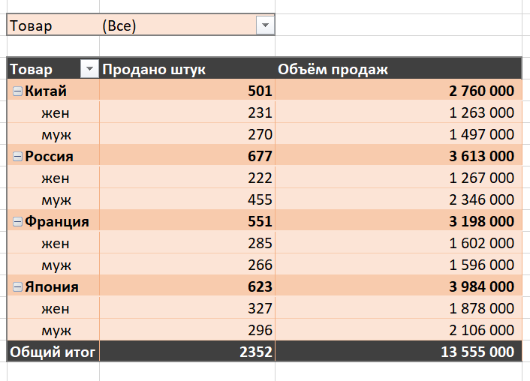

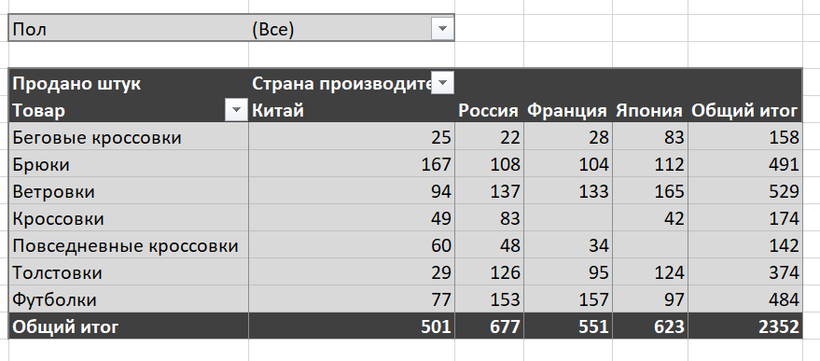

Страна производитель | Продано штук | Объем продаж
Китай | 501 | 2,760,000
Россия | 677 | 3,613,000
Франция | 551 | 3,198,000
Япония | 623 | 3,984,000 | Продано штук | Страна производитель |  |  |  |  | Товар | Продано штук | Объем продаж
Общий итог | 2352 | 13,555,000 | Товар | Китай | Россия | Франция | Япония | Общий итог | Китай | 501 | 2,760,000
 |  |  | Группа1 |  |  |  |  |  | муж | 270 | 1,497,000
 |  |  | Беговые кроссовки | 25 | 22 | 28 | 83 | 158 | жен | 231 | 1,263,000
 |  |  | Кроссовки | 49 | 83 |  | 42 | 174 | Россия | 677 | 3,613,000
 |  |  | Повседневные кроссовки | 60 | 48 | 34 |  | 142 | муж | 455 | 2,346,000
 |  |  | Верхняя одежда |  |  |  |  |  | жен | 222 | 1,267,000
 |  |  | Брюки | 167 | 108 | 104 | 112 | 491 | Франция | 551 | 3,198,000
 |  |  | Толстовки | 29 | 126 | 95 | 124 | 374 | муж | 266 | 1,596,000
 |  |  | Футболки | 77 | 153 | 157 | 97 | 484 | жен | 285 | 1,602,000
 |  |  | Ветровки |  |  |  |  |  | Япония | 623 | 3,984,000
 |  |  | Ветровки | 94 | 137 | 133 | 165 | 529 | муж | 296 | 2,106,000
 |  |  | Общий итог | 501 | 677 | 551 | 623 | 2352 | жен | 327 | 1,878,000
 |  |  |  |  |  |  |  |  | Общий итог | 2352 | 13,555,000

Группировка данных
Geek Brains Постройте сводные таблицы по образцам ниже, используя группировку ячеек.

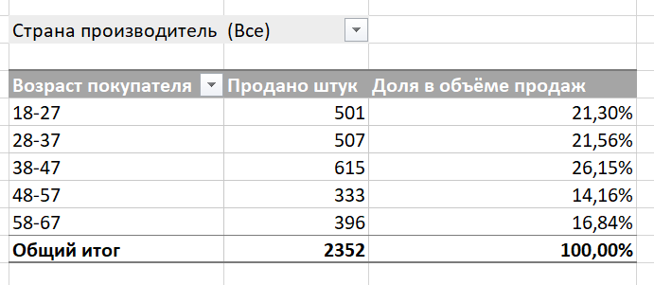
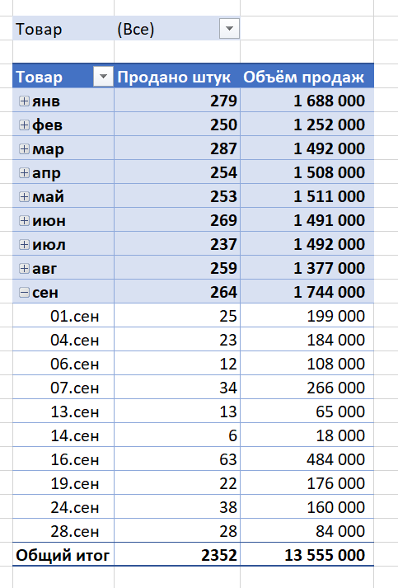
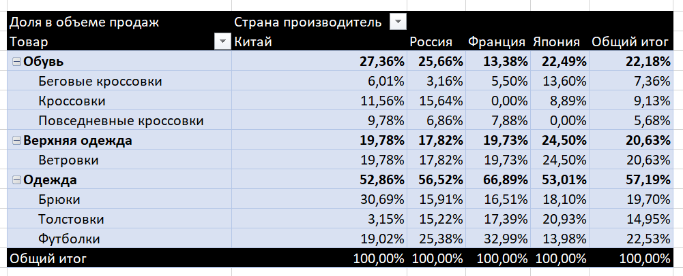
Названия строк | Продано штук | Объем продаж
янв | 279 | 1,688,000
фев | 250 | 1,252,000
мар | 287 | 1,492,000
апр | 254 | 1,508,000
май | 253 | 1,511,000
июн | 269 | 1,491,000
июл | 237 | 1,492,000
авг | 259 | 1,377,000
сен | 264 | 1,744,000
01.сен | 25 | 199,000 | Возраст покупателя | Продано штук | Доля в объеме продаж
04.сен | 23 | 184,000 | 18-27 | 501 | 20.15%
06.сен | 12 | 108,000 | 28-37 | 507 | 22.70%
07.сен | 34 | 266,000 | 38-47 | 615 | 25.17% | Доля в объеме продаж | Страна производитель
13.сен | 13 | 65,000 | 48-57 | 333 | 12.50% | Товар | Китай | Россия | Франция | Япония | Общий итог
14.сен | 6 | 18,000 | 58-67 | 396 | 19.48% | Верхняя одежда | 19.78% | 17.82% | 19.73% | 24.50% | 20.63%
16.сен | 63 | 484,000 | Общий итог | 2352 | 100.00% | Ветровки | 19.78% | 17.82% | 19.73% | 24.50% | 20.63%
19.сен | 22 | 176,000 |  |  |  | Обувь | 27.36% | 25.66% | 13.38% | 22.49% | 22.18%
24.сен | 38 | 160,000 |  |  |  | Беговые кроссовки | 6.01% | 3.16% | 5.50% | 13.60% | 7.36%
28.сен | 28 | 84,000 |  |  |  | Кроссовки | 11.56% | 15.64% | 0.00% | 8.89% | 9.13%
Общий итог | 2352 | 13,555,000 |  |  |  | Повседневные кроссовки | 9.78% | 6.86% | 7.88% | 0.00% | 5.68%
 |  |  |  |  |  | Одежда | 52.86% | 56.52% | 66.89% | 53.01% | 57.19%
 |  |  |  |  |  | Брюки | 30.69% | 15.91% | 16.51% | 18.10% | 19.70%
 |  |  |  |  |  | Толстовки | 3.15% | 15.22% | 17.39% | 20.93% | 14.95%
 |  |  |  |  |  | Футболки | 19.02% | 25.38% | 32.99% | 13.98% | 22.53%
 |  |  |  |  |  | Общий итог | 100.00% | 100.00% | 100.00% | 100.00% | 100.00%

Вычисляемые поля
Geek Brains Постройте следующие сводные таблицы, используя вычисляемые поля. Проводить любые операции с исходной таблицей нельзя. Используйте следующие переменные: курс доллара – 65, НДС – 20%.

Товар | Объем продаж | НДС (20%) | Объем продаж без НДС | Товар | Сумма продажи (в рублях) | Сумма продажи (в долларах)
Ветровки |  |  |  | Ветровки |  |  | Сумма по полю Сумма продажи (в долларах) | Дата продажи
Ветровки | 2,797,000 | 559,400 | 2,237,600 | Ветровки | 2,797,000 ₽ | $43,031 | Товар | янв | фев | мар | апр | май | июн | июл | авг | сен | Общий итог
Группа1 |  |  |  | Группа1 |  |  | Ветровки
Беговые кроссовки | 998,000 | 199,600 | 798,400 | Беговые кроссовки | 998,000 ₽ | $15,354 | Ветровки | $3,354 | $4,369 | $12,692 | $1,031 | $9,554 | $3,523 | $5,831 | $1,569 | $1,108 | $43,031
Кроссовки | 1,238,000 | 247,600 | 990,400 | Кроссовки | 1,238,000 ₽ | $19,046 | Группа1
Повседневные кроссовки | 770,000 | 154,000 | 616,000 | Повседневные кроссовки | 770,000 ₽ | $11,846 | Беговые кроссовки | $554 | $- | $3,431 | $938 | $3,046 | $- | $7,385 | $- | $- | $15,354
Группа2 |  |  |  | Группа2 |  |  | Кроссовки | $8,262 | $1,785 | $646 | $- | $- | $- | $- | $- | $8,354 | $19,046
Брюки | 2,671,000 | 534,200 | 2,136,800 | Брюки | 2,671,000 ₽ | $41,092 | Повседневные кроссовки | $- | $- | $- | $- | $4,000 | $4,400 | $277 | $3,169 | $- | $11,846
Толстовки | 2,027,000 | 405,400 | 1,621,600 | Толстовки | 2,027,000 ₽ | $31,185 | Группа2
Футболки | 3,054,000 | 610,800 | 2,443,200 | Футболки | 3,054,000 ₽ | $46,985 | Брюки | $2,431 | $6,662 | $3,600 | $6,092 | $4,277 | $6,785 | $3,031 | $2,308 | $5,908 | $41,092
Общий итог | 13,555,000 | 2,711,000 | 10,844,000 | Общий итог | 13,555,000 ₽ | $208,538 | Толстовки | $6,969 | $3,692 | $1,154 | $1,831 | $2,185 | $3,031 | $5,323 | $5,154 | $1,846 | $31,185
 |  |  |  |  |  |  | Футболки | $4,400 | $2,754 | $1,431 | $13,308 | $185 | $5,200 | $1,108 | $8,985 | $9,615 | $46,985
 |  |  |  |  |  |  | Общий итог | $25,969 | $19,262 | $22,954 | $23,200 | $23,246 | $22,938 | $22,954 | $21,185 | $26,831 | $208,538

Срезы
Geek Brains Добавьте к вашим сводным таблицам фильтры (срезы) и временную шкалу.

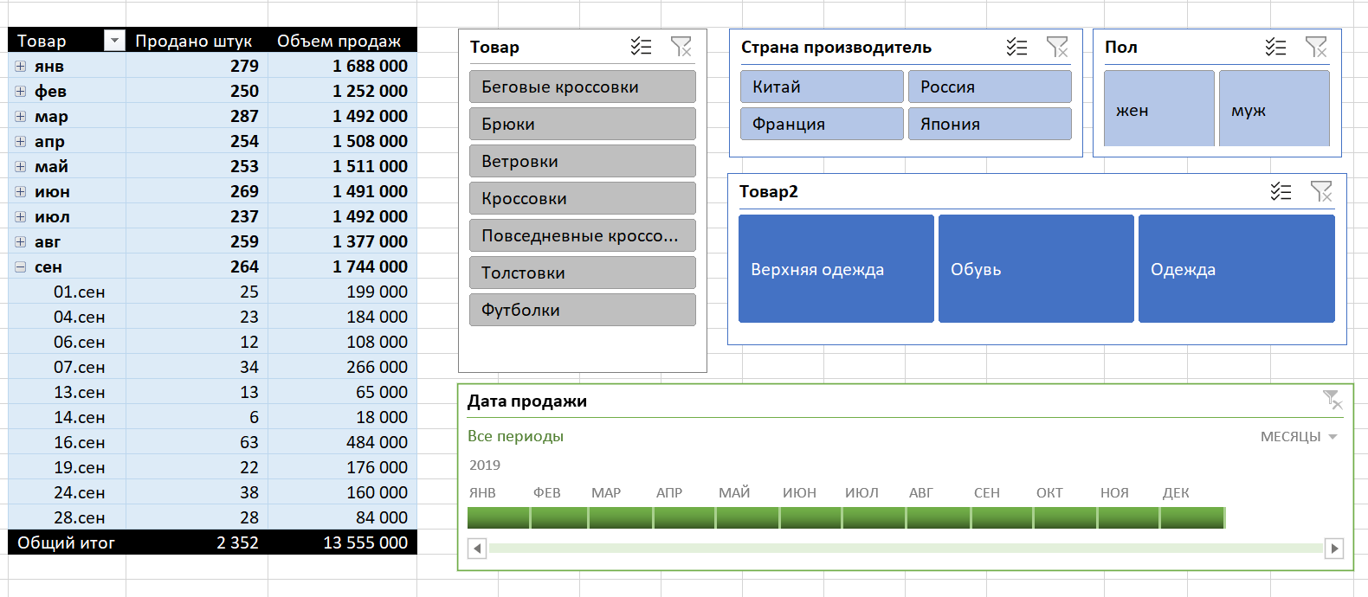

Названия строк | Продано штук | Объем продаж
янв | 279 | 1,688,000
фев | 250 | 1,252,000
мар | 287 | 1,492,000
апр | 254 | 1,508,000
май | 253 | 1,511,000
июн | 269 | 1,491,000
июл | 237 | 1,492,000
авг | 259 | 1,377,000
сен
01.сен | 25 | 199,000
04.сен | 23 | 184,000
06.сен | 12 | 108,000
07.сен | 34 | 266,000
13.сен | 13 | 65,000
14.сен | 6 | 18,000
16.сен | 63 | 484,000
19.сен | 22 | 176,000
24.сен | 38 | 160,000
28.сен | 28 | 84,000
Общий итог | 2352 | 13,555,000

